★このツールの使い方１
様式1
ランドオペレーターによる申請には、委任状の提出が必要です。
旅行を企画した会社と第６号様式の委任状を作成し、提出してください。
令和7年度旅行商品造成支援（二本松市インバウンド誘客促進事業）申請書作成ツールの使い方

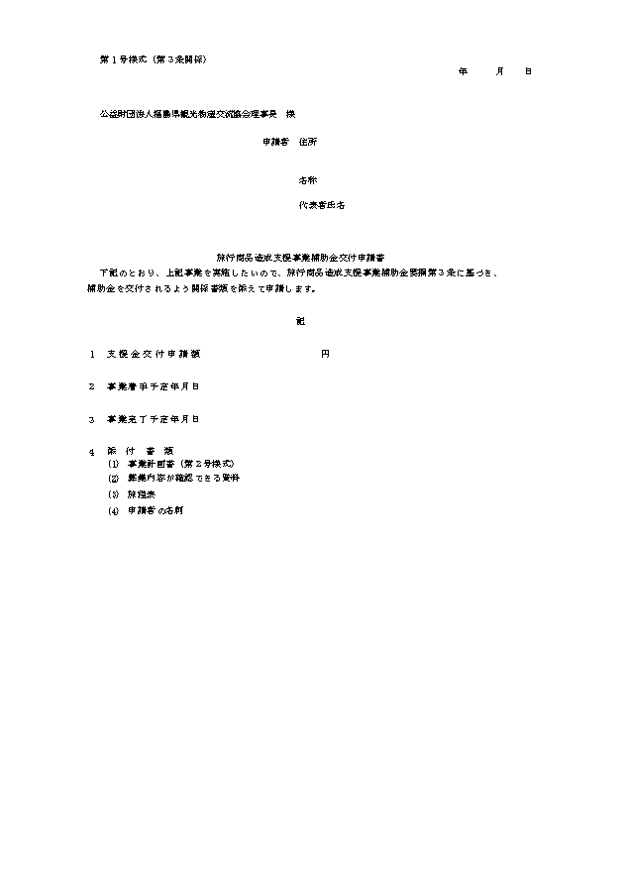
様式2
このエクセルブックは、申請書類を作成するためのツールです。 「入力画面」のシートに必要事項を記入し、申請締め切り日までにExcelデータと必要書類をメールにて 二本松市観光連盟事務局までお送りください。
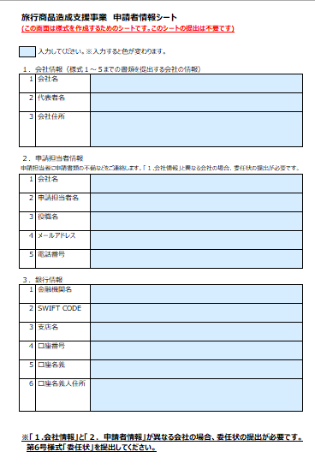
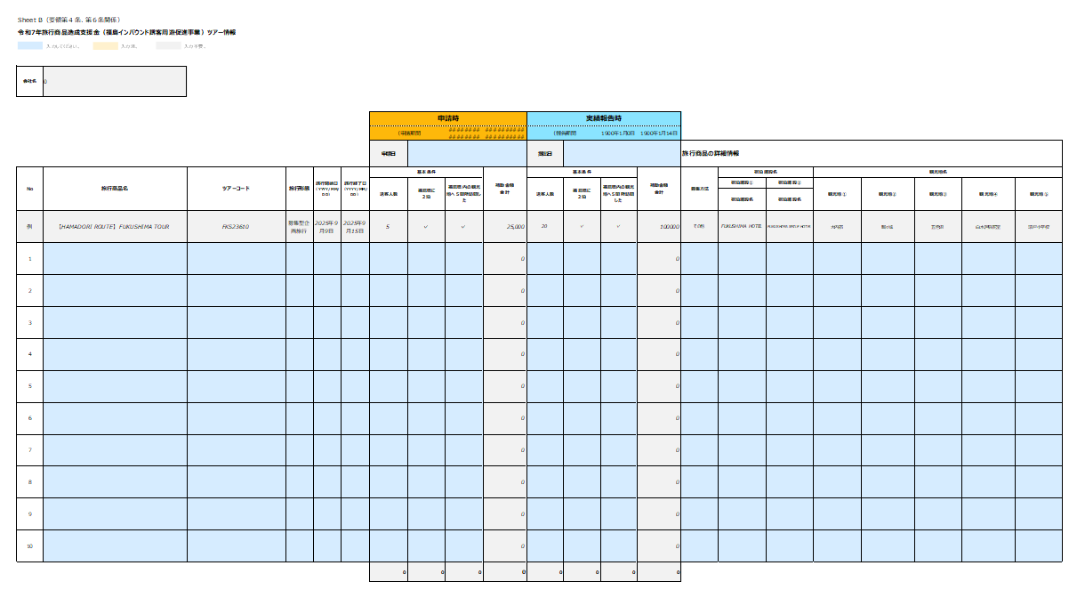

Name List
――――― ―――――
――――― ―――――
――――― ―――――
――――― ―――――
――――― ―――――
――――― ―――――
――――― ―――――
様式3
info@nihonmatsu-kanko.jp
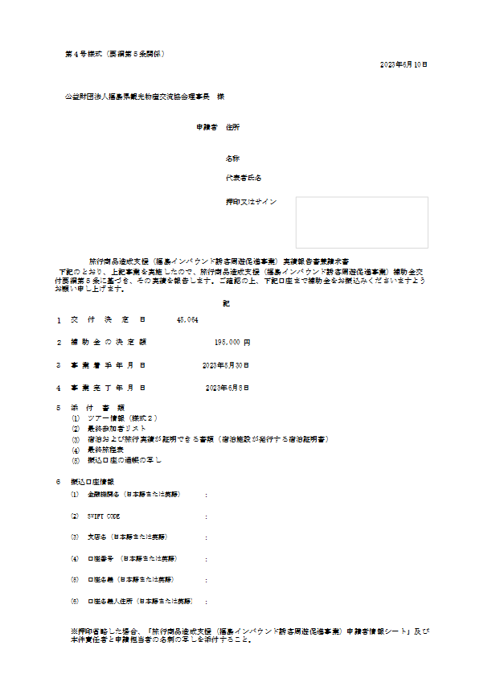

STEP 1
第１号様式 「申請者情報シート」に必要事項を入力します。
STEP 2
第２号様式「ツアー情報」に必要事項を入力します。
青色の部分が入力する箇所です。補助金額は自動計算されます。 必要事項を入力すると、別シートの申請書様式に自動で入力されます。
STEP 3
必要事項を記入したExcelと必要書類をデータでメールにて（二本松市観光連盟事務局までお送りください。

宿泊証明書も写しでの提出が可能となりました。
委任状は押印＆原本の送付が必要です。該当する場合は速やかにご郵送ください。
郵送先：〒964-8601
福島県二本松市金色403番地1
二本松市役所産業部 観光課内

Q.申請に必要な書類は何ですか？
A.下記の書類を提出してください。
【申請の中止時に提出する様式】
□ 第４号様式 中止承認申請書
※人数変更に対する変更申請書の提出は必要ありませんが、交付決定通知後、申請額の25％以上の増減額が生じる場合は、速やかに協会に通知ください。
【旅行出発7日前までに提出する様式】
□第３号様式 申請書
□第２号様式 ツアー情報（申請時部分記載）
□旅程表
□募集広告
□第１号様式 申請者情報シート
□法人代表者の名刺の写し
□申請担当者の名刺の写し
□振込口座の通帳の写し
（インターネットバンキング口座情報可）
【申請旅行期間終了後14日以内に提出する様式】
□第５号様式 実績報告書兼請求書
□第２号様式 ツアー情報（実績報告部分記載）
□最終旅程表
□最終参加者リスト
□宿泊実績として以下のいずれかの写し
※ただし宿泊人数が明記されているものに限る。
① 宿泊証明書（宿泊施設が発行したもの）
→宿泊施設の印が押印されていること。
② 領収書（宿泊証明書が発行した者）
→宿泊施設の正式なフォーマットで発行されたものであることが明らかであれば、押印の有無は問いません。
③ 明細書
→宿泊施設の正式なフォーマットで発行されたものであることが明らかであれば、押印の有無は問いません。

【代理で申請する場合】
□第６号様式 委任状（押印＆原本郵送）

★このツールの使い方２
補足情報
二本松市インバウンド誘客促進事業助成金 申請書作成ツールの使い方
 |  | 入力必須箇所
 | ▼申請時に入力する箇所
 |  | 変更があった時は入力し直す

 | ▼変更時に入力する箇所

 | ▼事績報告時に入力する箇所

第１号様式 申請者情報シート
第１号様式（第３条関係）

記入例
二本松市インバウンド誘客促進事業助成金 申請者情報シート

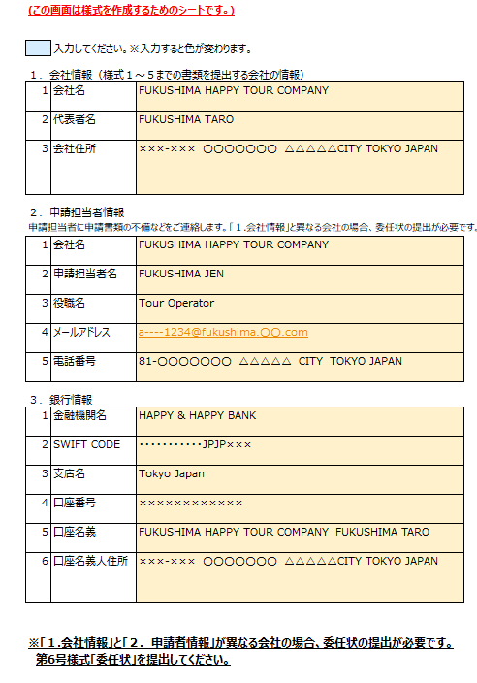
１．会社情報（様式１～５までの書類を提出する会社の情報）
1 | 会社名
2 | 代表者名 （法人代表者）
3 | 会社住所
２．申請担当者情報
申請担当者に申請書類の不備などをご連絡します。
1 | 会社名
2 | 申請担当者名
3 | 役職名
4 | メールアドレス
5 | 電話番号
３．銀行情報
1 | 金融機関名
2 | SWIFT CODE
3 | 支店名
4 | 口座番号
5 | 口座名義
6 | 口座名義人住所

※「１.会社情報」と「２．申請者情報」が異なる会社の場合、委任状の提出が必要です。
第６号様式「委任状」を提出してください。

第２号様式 ツアー情報
※コピー＆貼り付け時は、「値」のみ貼り付けてください。
第２号様式（第３条、第５条関係）
二本松市インバウンド誘客促進事業助成金 ツアー情報
入力してください。
入力不要。
入力済。

会社名 | 0

 |  |  |  |  |  | 申請時 |  |  |  | 実績報告時
 |  |  |  |  |  | （申請期間 | -35 | ~ | -7 | （報告期間 | 0 | ~ | 1900-01-14
台湾市場（￥3,000/名）JPY3,000/participant |  |  |  |  |  | 申請日 |  |  |  | 提出日 |  |  |  | 旅行商品の詳細情報
 |  |  |  |  |  |  | 0 |  |  |  | 0
No | 旅行商品名 | ツアーコード | 旅行形態 | 旅行開始日 （YYYY/MM/DD） | 旅行終了日 （YYYY/MM/DD） | 基本条件 |  |  | 補助金額 合計 | 基本条件 |  |  | 補助金額 合計 | 募集方法 | 宿泊施設名 | 観光地名
 |  |  |  |  |  | 送客人数 | 二本松市に １泊 | 二本松市内の観光地へ１箇所訪問した |  | 送客人数 | 二本松市に １泊 | 二本松市内の観光地へ１箇所訪問した |  |  |  | 観光地① | 観光地②

例 | 【HAMADORI ROUTE】 FUKUSHIMA TOUR | FKS23610 | 募集型企画旅行 | 2025-09-09 | 2025-09-15 | 5 | ✓ | ✓ | 15,000 | 20 | ✓ | ✓ | 60000 | その他 | Nihonmatsu HOTEL | あだたら山ロープウェイ | マルナカファーム
1 |  |  |  |  |  |  |  |  | 0 |  |  |  | 0
2 |  |  |  |  |  |  |  |  | 0 |  |  |  | 0
3 |  |  |  |  |  |  |  |  | 0 |  |  |  | 0
4 |  |  |  |  |  |  |  |  | 0 |  |  |  | 0
5 |  |  |  |  |  |  |  |  | 0 |  |  |  | 0
 |  |  |  |  |  | 0 | 0 | 0 | 0 | 0 | 0 | 0 | 0

 | 申請可能出発日（申請日ベース） | 1900-01-07 | ~ | 1900-02-04

 | 1900-01-07 | ＋7
 | 1900-02-04 | +35
 | 2026-02-28 | 補助対象期間終了＆報告書締め切り日
 | 0 | 申請日
 | 0 | 報告日
 | 1900-01-14 | 報告書締め切り日

 | リスト↓ 削除不可
E列 | 募集型企画旅行
E列 | 受注型企画旅行
 | ✓
P列 | webサイト
P列 | チラシ（パンフレット）
P列 | 雑誌
P列 | ソーシャルメディア
P列 | メール
P列 | 顧客に提案した企画書
P列 | その他

第４号様式 中止申請書
直接このシートに入力してください。
 | Form No. 4 (In relation to Article 4 of the Nihonmatsu Inbound Tourism Promotion Project Subsidy Guidelines)
 | 第４号様式（第４条関係） |  |  |  |  |  |  | YYYY/MM/DD

 | For the attention of the President of Nihonmatsu Tourist Association
 | 二本松市観光連盟会長 様

Application for Cancellation Approval of the Nihonmatsu Inbound Tourism Promotion Project
二本松市インバウンド誘客促進事業助成金中止承認申請書

As detailed below, I would like to change the project plans for the above package tour, and am therefore applying in accordance with Article 4 of the Nihonmatsu Inbound Tourism Promotion Project Subsidy Guidelines. 下記のとおり、上記事業の事業計画を変更したいので、二本松市インバウンド誘客促進事業助成金交付要綱第４条に基づき、承認してくださるよう申請します。

Applicant Information (申請者):
Address of Applicant’s Company: 会社住所 : |  |  |  |  |  |  | 0 |  |  |  |  | 第１号様式 申請者情報シートに「会社住所」を入力してください。
Applicant’s Company Name: 会社名 |  |  |  |  |  |  | 0 |  |  |  |  | 第１号様式 申請者情報シートに「会社名」を入力してください。
Name of Applicant: 代表者名: |  |  |  |  |  |  | 0 |  |  |  |  | 第１号様式 申請者情報シートに「代表者名」を入力してください。

直接このシートに入力してください。
1 |  | Date of Decision/交付決定日

2 |  | Travel Period（YYYY/MM/DD)/申請旅行期間
 |  |  | 0 | - | 0 |  |  |  |  |  |  | 第２号様式 ツアー情報に「旅行開始日」を入力してください。
 |  |  |  |  |  |  |  |  |  |  |  | 第２号様式 ツアー情報に「旅行終了日」を入力してください。
3 |  | Reason for Cancellation/中止の理由
直接このシートに入力してください。
4 |  | Details regarding Cancellation/中止の内容
 |  | Prior to Cancellation/中止前 |  |  |  | No. of Participants/助成対象人数 |  |  | ： | 0 | PEOPLE/人 | 「申請時」の情報を入力してください。
 |  |  |  |  |  | Subsidy Amount/助成金額 |  |  | ： | 0 | JPY/円 | 「申請時」の情報を入力してください。
 |  | After Cancellation/中止後 |  |  |  | No. of Participants/助成対象人数 |  |  | ： | NONE
 |  |  |  |  |  | Subsidy Amount/助成金額 |  |  | ： | NONE

第５号様式 実績報告書兼請求書
 | Form No. 3 (In relation to Article 5 of the Nihonmatsu Inbound Tourism Promotion Project Subsidy Guidelines)
 | 第５号様式（第５条関係） |  |  |  |  |  |  |  |  | 0 | 第２号様式 ツアー情報に「実績報告時」の提出日を入力してください。

For the attention of the President of Nihonmatsu Tourist Association
二本松市観光連盟会長 様

Nihonmatsu Inbound Tourism Promotion Project Subsidy Performance Report and Invoice
二本松市インバウンド誘客促進事業助成金実績報告書兼請求書

I conducted the package tour, as detailed below, as part of the Nihonmatsu City’s Inbound Tourism Promotion Project. In accordance with Article 5 of the Nihonmatsu Inbound Tourism Promotion Project Subsidy Guidelines, I am reporting the results of this tour. Please transfer the subsidy amount to the bank account listed below, upon the completed examination of this package tour report. 下記のとおり、上記事業を実施したので、二本松市インバウンド誘客促進事業助成金交付要綱第５条に基づき、その実績を報告します。 ご確認の上は、下記口座まで支援金をお振込みくだいますようお願い申し上げます。

Applicant Information (申請者):
Address of Applicant’s Company: 会社住所 : |  |  |  |  | 0 |  |  |  |  |  | 第１号様式 申請者情報シートに「会社住所」を入力してください。
Applicant’s Company Name: 会社名： |  |  |  |  | 0 |  |  |  |  |  | 第１号様式 申請者情報シートに「会社名」を入力してください。
Name of Applicant: 代表者名: |  |  |  |  | 0 |  |  |  |  |  | 第１号様式 申請者情報シートに「代表者名」を入力してください。
Stamp or Signature
1 |  | Decided Amount of Subsidy to be Granted |  |  |  | 0 | JPY/円
 |  | 支援金の決定額 |  |  |  |  |  |  |  |  | 第２号様式 ツアー情報を入力してください。
2 |  | Travel Period（YYYY/MM/DD): |  |  |  | 0 |  | - | 0 |  | 第２号様式 ツアー情報に「旅行開始日」と「旅行終了日」を入力してください。
 |  | 申請旅行期間
3 |  | Accompanying Documents/添付書類 :
 |  | (1) | Tour Details and Information(Report Submission)：ツアー情報(「実績報告時」の欄)
 |  | (2) | Final Itinerary/最終旅程表
 |  | (3) | Final Tour Participant List/最終参加者リスト
 |  | (4) | Copies of the accommodation certificates or receipts issued by the accommodation facility /宿泊施設が発行した宿泊証明書の写しまたは領収書の写し
4 |  | Bank Account Details / 振込口座情報
 |  | (1) | Bank Name: 金融機関名 | 0
 |  | (2) | SWIFT CODE: | 0 |  |  |  |  |  |  | 第１号様式 申請者情報シートに「金融機関名」を入力してください。
 |  | (3) | Branch Name: 支店名 | 0 |  |  |  |  |  |  | 第１号様式 申請者情報シートに「SWIFT CODE」を入力してください。
 |  | (4) | Account Number: 口座番号 | 0 |  |  |  |  |  |  | 第１号様式 申請者情報シートに「支店名」を入力してください。
 |  | (5) | Name of Account Holder: 口座名義 | 0 |  |  |  |  |  |  | 第１号様式 申請者情報シートに「口座番号」を入力してください。
 |  | (6) | Address of Account Holder: 口座名義人住所 |  |  |  |  |  |  |  | 第１号様式 申請者情報シートに「口座名義」を入力してください。
 |  |  | 0 |  |  |  |  |  |  |  | 第１号様式 申請者情報シートに「口座名義人住所」を入力してください。

第６号様式 委任状
※「代理人」の情報を直接このシートに入力して印刷してください。
 | 第６号様式（第６条関係）
押印＆原本送付が必要な書面です
Power of Attorney form
委任状

直接このシートに入力してください
I entrust the responsibilities below to the person listed below as my appointed representative.
 |  | Name of Appointed Representative:
 |  | 代理人名
 |  | Appointed Representative’s Workplace Name:
 |  | 代理人の会社名
委任状における「代理人」とは、
旅行を企画した会社の代わりに申請手続きを進める者、又は、支援金を代わりに受け取る者。
 |  | Appointed Representative’s Workplace Address:
 |  | 代理人の住所

Entrusted Responsibilities/委任事項
 | 1 | Relating to the issuance of the Nihonmatsu Inbound Tourism Promotion Project / 二本松市インバウンド誘客促進事業助成金交付の件
クリックしてプルダウンから選択してください。

 | 2 | Application Date（YYYY/MM/DD)/申請書の申請日
 |  | 0

 | 3 | Travel Period（YYYY/MM/DD)/申請旅行期間 |  |  |  |  | 第２号様式 ツアー情報に「旅行開始日」を入力してください。
 |  | 0 |  | - | 0 |  | 第２号様式 ツアー情報に「旅行終了日」を入力してください。
委任状における「申請者」とは、旅行を企画した会社のこと。
Applicant/申請者
 |  | Date: (YYYY/MM/DD) |  |  |  | 0
 |  | Address of Applicant’s Company: |  |  |  | 0
 |  | 申請者住所 |  |  |  |  | 第１号様式 申請者情報シートに「申請者住所」を入力してください。
 |  | Company Name: |  |  |  | 0 | 第１号様式 申請者情報シートに「会社名」を入力してください。
 |  | 会社名
 |  | Name of Applicant: |  |  |  | 0 | 第１号様式 申請者情報シートに「代表者名」を入力してください。
 |  | 代表者名

Stamp or Signature
印刷後、押印またはサインしてください。
 |  | Official company stamp :
 |  | 印またはサイン

 | Appointed Representative/代理人
 |  | Date: (YYYY/MM/DD) |  |  |  | 0
 |  | Appointed Representative’s Workplace Address:
 |  | 代理人の住所 |  |  |  |  | 「代理人の住所」を入力してください。

Stamp or Signature
 |  | Appointed Representative’s Workplace Name: |  |  |  |  | 「代理人の会社名」を入力してください。
 |  | 代理人の会社名
 |  | Name of Appointed Representative: |  |  |  |  | 「代理者名」を入力してください。
 |  | 代理人名

印刷後、押印またはサインしてください。
 |  | Official company Stamp or signature
 |  | 印またはサイン

 |  |  | Completion of the grant application process for the issuance of the subsidy/支援金申請手続き一式
 |  |  | Receipt of the subsidy grant amount/支援金の受取
 |  |  | Completion of the grant application process for the issuance of the subsidy & receipt of the subsidy grant amount/支援金申請手続き と支援金の受取

